Instructions
Instructions d'utilisation du fichier
Fichier élaboré par Jean-François Bernard, dans le cadre du projet "Protocole d'évaluation de la localisation
auditive adapté à la clientèle présentant une surdicécité: version simplifiée 2" - Montréal 2023

PROTECTION DU CLASSEUR
- Le classeur est protégé pour éviter les erreurs de manipulation. Pour ôter la protection, le mot de passe est "sela".
AVERTISSEMENT : L'outil est validé tel quel. Toute modification de l'outil
pourrait en compromettre l'utilisation clinique.
PROCÉDURE DE TEST
- La procédure de test détaillée est présentée dans le document intitulé " Protocole d'évaluation de la localisation auditive en cabine insonorisée conventionnelle pour une clientèle présentant une surdicécité".
CONVENTIONS DES SIGNES
- Toutes les données inscrites doivent être positives.
- Dans la colonne de réponse angulaire :
- Les angles positifs représentent un décalage dans le sens horaire;
- Les angles négatifs représentent un décalage dans le sens anti-horaire.
POSITION DES LASERS
- Le nom des lasers représente les 4 points cardinaux (N,S, E, O) :
CARACTÉRISATION DE LA PIÈCE / POSITION DES CARTONS GRADUÉS
- Les cartons gradués peuvent être positionnés dans le coin droit ou dans le coin gauche de la pièce, face à l'utilisateur.
- Le "0" des deux cartons doit être situé dans le coin de la pièce. Cela représente également la coordonnée (0,0) pour les calculs dans le fichier *.
- Le carton gradué situé en face de l'utilisateur s'appelle "X".
- Le carton gradué situé à gauche ou à droite de l'utilisateur s'appelle "Y".
Cartons à droite Cartons à gauche

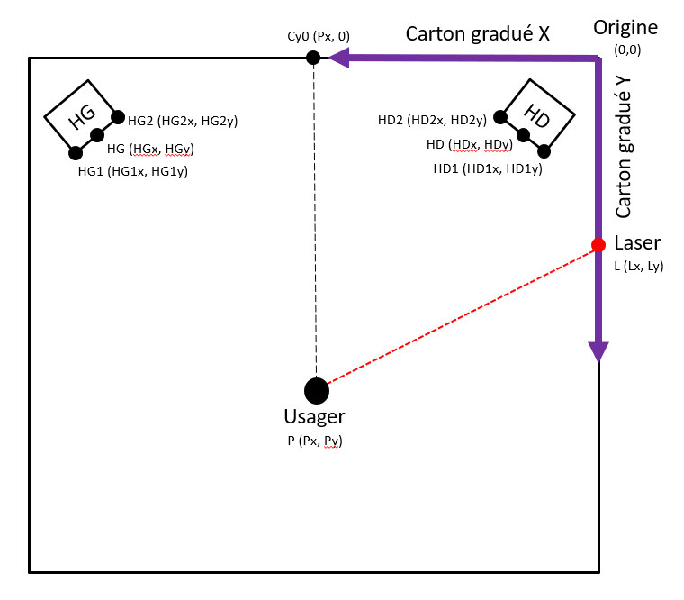
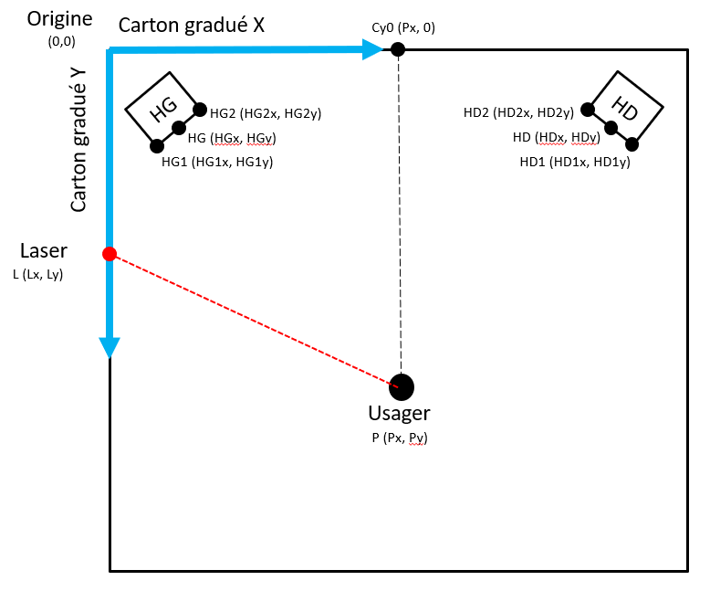

CARACTÉRISATION - Prise de mesures
- S'assurer que le ruban à mesurer est parfaitement horizontal et qu'il est parallèle ou perpendiculaire au mur.
- S'assurer que le cliquet au bout du ruban à mesurer est poussé lors de la prise de mesure, puisque toutes les mesures sont "intérieures".
- Entrer les mesures dans la feuille "Caractérisation" et compléter les informations manquantes (cellules en vert pâle) avant de procéder à la validation des mesures.
CARACTÉRISATION - Validation des mesures de la pièce
1- Déposer le casque laser sur un trépied dans une position stable et "au niveau" dans les deux axes horizontaux (nord-sud, est-ouest). Le milieu du casque laser (boite contenant les 4 lasers) doit être au-dessus de la position de l’usager lors d’une évaluation en champ libre (sur le point de repère en forme de croix au sol).
2- Ajuster la hauteur et la position du trépied pour que le laser Nord (N) pointe au milieu du haut-parleur (HP) droit. Ajuster de nouveau la hauteur du trépied sans bouger la position horizontale du laser Nord (milieu du HP droit) pour qu’un des 4 lasers pointe sur un des cartons gradués installés au mur.
3- Lire la mesure (donnée X ou Y en précisant le carton utilisé pour la lecture et le laser soit N, S, E ou O).
4- Refaire les étapes 2 et 3 avec le HP gauche.
5- Vérifier si l'erreur angulaire (feuille « Caractérisation ») donne un résultat près de 0 pour les deux HP. Sinon, reprendre les mesures de la pièce et vérifier la taille de la plus petite unité du carton gradué (cm); s’assurer que les lasers sont bien à 90° l’un de l’autre; reprendre les étapes 1 à 4 pour la validation.
CODE DE COULEUR
- Dans les feuilles de caractérisation et d'identification, seules les cellules en vert pâle doivent être remplies.
- Dans la feuille d'entrée des données, seules les colonnes en vert foncé doivent être remplies. Les autres données sont calculées automatiquement.
- Dans la feuille d'entrée des données, certaines colonnes de calcul ont été volontairement cachées. Si elles sont affichées, ces colonnes apparaissent en rouge.
- Les onglets en couleur grise ne doivent normalement pas être utilisés.
* FONCTIONNEMENT DU FICHIER
- Chaque élément dans la pièce est positionné dans un système de coordonnées cartésiennes dont l'origine est située à l'intersection des deux cartons.
- Une fois que la coordonnée de chaque point est connue, l'application de la loi de Cos permet de connaître l'angle décrit par 3 points.
- Dans les différents onglets, plusieurs colonnes sont cachées pour des calculs intermédiaires.

Analyse
Analyse des données
Nom de l'usager :
Date du test : 1900-01-00
No. De la séquence de test :

 |  |  |  | Données normatives
 |  | Résultat de l'usager |  | 50e percentile | 10e percentile | 90e percentile
Nombre d'essais |  | 0
Taux de bonnes réponses |  |  |  | 85.9% | 49.8% | 95.5%
Si le résultat de la colonne "Résultat de l'usager" apparaît en rouge, cela signifie qu'il est en deçà du 50e percentile. Voir l'onglet "Analyse supplémentaire" le cas échéant.

Si le résultat de la colonne "Résultat de l'usager" apparaît en rouge, cela signifie qu'il est hors normes.
 |  | Résultat de l'usager | Données normatives *
Erreur constante (en degrés, excluant les confusions avant-arrière) |  |  | ± | 18.23
Erreur absolue (en degrés, excluant les confusions avant-arrière) |  |  |  | 17.06
Erreur variable (en degrés, excluant les confusions avant-arrière) |  |  | ± | 10.88
Valeur min (en degrés, excluant les confusions avant-arrière) |  | 0
Valeur max (en degrés, excluant les confusions avant-arrière) |  | 0
* Valeur absolue de la moyenne + 2 écarts-type (degrés)

Nombre d'erreurs selon la provenance du son

 | TOTAL |  |  | Type d'erreur*
 | Nombre d'essais | Nb. Erreurs - Total |  | Nb. Erreurs -CAA | Nb. Erreurs -CGD | Nb. Erreurs - Intraquad.
0° | 0 | 0 |  | 0 | 0 | 0
45°D | 0 | 0 |  | 0 | 0 | 0
90°D | 0 | 0 |  | 0 | 0 | 0
45arr°D | 0 | 0 |  | 0 | 0 | 0
180° | 0 | 0 |  | 0 | 0 | 0
45arr°G | 0 | 0 |  | 0 | 0 | 0
90°G | 0 | 0 |  | 0 | 0 | 0
45°G | 0 | 0 |  | 0 | 0 | 0
* CAA: Confusion avant-arrière ; CGD: Confusion gauche-droite; Intraquad.: Intra-quadrant

Analyse supplémentaire
Analyse supplémentaire
* Analyser ces données lorsque le % de bonnes réponses totales est inférieur au 50e percentile
de la donnée normative
Nom de l'usager :
Date du test : 1900-01-00
No. De la séquence de test :

ANALYSE SELON LES HÉMICHAMPS
Taux de bonnes réponses

 | TOTAL |  | Données normatives
 | Nombre d'essais | Taux de bonne réponse | 50e percentile | 10e percentile | 90e percentile
GLOBAL | 0 |  | 85.9% | 49.8% | 95.5%
Hémichamp avant | 0 |  | 85.0% | 49.9% | 97.8%
Hémichamp droit | 0 |  | 85.0% | 56.8% | 97.8%
Hémichamp gauche | 0 |  | 82.3% | 49.8% | 95.3%
Hémichamp arrière | 0 |  | 85.0% | 49.3% | 92.8%
Si le résultat de la colonne "Taux de bonne réponse" apparaît en rouge, cela signifie qu'il est en deçà du 50e percentile.

Nombre d'erreurs

 | TOTAL |  | Type d'erreur*
 | Nombre d'essais | Nb. Erreurs - Total | Nb. Erreurs -CAA | Nb. Erreurs -CGD | Nb. Erreurs - Intraquad.
Hémichamp avant | 0 | 0 | 0 | 0 | 0
Hémichamp droit | 0 | 0 | 0 | 0 | 0
Hémichamp gauche | 0 | 0 | 0 | 0 | 0
Hémichamp arrière | 0 | 0 | 0 | 0 | 0
* CAA: Confusion avant-arrière ; CGD: Confusion gauche-droite; Intraquad.: Intra-quadrant

ANALYSE SELON L'INTENSITÉ DU SIGNAL
Taux de bonne réponse

 | TOTAL |  | Données normatives
 | Nombre d'essais | Taux de bonne réponse - Total | 50e percentile | 10e percentile | 90e percentile
Global | 0 |  | 85.9% | 49.8% | 95.5%
65 | 0 |  | 85.9% | 46.9% | 96.9%
50 | 0 |  | 81.3% | 53.0% | 96.9%
Si le résultat de la colonne "Taux de bonne réponse" apparaît en rouge, cela signifie qu'il est en deçà du 50e percentile.

Nombre d'erreurs

 | TOTAL |  | Type d'erreur
 | Nombre d'essais | N.Erreurs - Total | Nb. Erreurs -CAA | Nb. Erreurs -CGD | Nb. Erreurs - Intraquad.
65 | 0 | 0 | 0 | 0 | 0
50 | 0 | 0 | 0 | 0 | 0

ANALYSE SELON LE TYPE DE SIGNAL (PAVÉ SEC -S- OU MOUILLÉ -M-)
Taux de bonne réponse

 | TOTAL |  | Données normatives
 | Nombre d'essais | Taux de bonne réponse - Total | 50e percentile | 10e percentile | 90e percentile
Global | 0 |  | 85.9% | 49.8% | 95.5%
S | 0 |  | 81.3% | 52.6% | 94.1%
M | 0 |  | 89.3% | 52.5% | 96.9%
Si le résultat de la colonne "Taux de bonne réponse" apparaît en rouge, cela signifie qu'il est en deçà du 50e percentile.

Nombre d'erreurs

 | TOTAL |  | Type d'erreur
 | Nombre d'essais | N.Erreurs - Total | Nb. Erreurs -CAA | Nb. Erreurs -CGD | Nb. Erreurs - Intraquad.
S | 0 | 0 | 0 | 0 | 0
M | 0 | 0 | 0 | 0 | 0

